Tabelle1
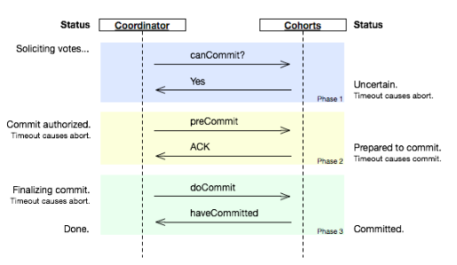
1)

δ: Einheit TU | maximale Abweichung zwischen 2 Uhren im System
ρ: Einheit TU | maximale Abweichung pro Tick zur UTC

δ/2ρ: | Da eine Uhr im schlimmsten Fall um ρ vor- bzw. nachgehen kann, muss alle δ/2ρ TUs synchronisiert werden, damit δ nicht überschritten werden kann.
 | 2ρ: maximale Differenz zweier Uhren innerhalb eines Ticks

2)

Original
0 |  |  | 0 |  |  | 0
6 | m1 |  | 8 |  |  | 10
12 |  | m1 | 16 |  |  | 20
18 |  |  | 24 | m2 |  | 30
24 |  | m3 | 32 |  | m2 | 40
30 | m3 |  | 40 |  |  | 50
36 |  |  | 48 |  | m4 | 60
42 | m5 |  | 56 | m4 |  | 70
48 |  | m5 | 64 |  |  | 80
54 |  | m6 | 72 |  |  | 90
60 | m6 |  | 80 |  |  | 100

Korrigiert
0 |  |  | 0 |  |  | 0
6 | m1 |  | 8 |  |  | 10
12 |  | m1 | 16 |  |  | 20
18 |  |  | 24 | m2 |  | 30
24 |  | m3 | 32 |  | m2 | 40
33 | m3 |  | 40 |  |  | 50
39 |  |  | 48 |  | m4 | 60
45 | m5 |  | 61 | m4 |  | 70
51 |  | m5 | 69 |  |  | 80
57 |  | m6 | 77 |  |  | 90
78 | m6 |  | 85 |  |  | 100

b)

Frage 1:
es ist unklar, welche Message zuerst gesendet wird

Frage 2:
m4 wird vor m5 empfangen

Wenn der Sender bzw. Empfänger von Nachrichten ident ist, kann die Reihenfolge bestimmt werden, sonst nicht.

c)

Das File von A wird als älteres File angesehen, da der Timestamp niedriger ist.
Mögliches Problem: ja, ist gegeben.

3)

4)

Das 2-Phasen-Protokoll blockiert, falls alle Participants im Ready State (warten auf Commit oder Abort vom Koordinator) sind und der Koordinator ausfällt.
Beim 3-Phasen-Protokoll wird eine zusätzliche Phase eingeführt (preCommit + ACK). Außerdem werden für jede Phase Timeouts festgelegt, die entweder ein Commit oder Abort zur Folge haben.

